návod k použití
Důležité upozornění: Tento zjednodušený nástroj slouží k orientačnímu vyhodnocování úspor energie na vytápění pro účely průběžné kontroly dosažení cílů v rámci projektů podpořených v OPŽP (osa 5) a nenahrazuje stanovisko energetického specialisty ani výstupy specializovaných výpočtových nástrojů.
Výsledek je tím přesnější, čím přesněji je stanoven výchozí stav - výchozí upravená energetická bilance zohledňující případné změny v užívání budovy.
Jedná se výlučně o monitoring a přepočet spotřeby energie na vytápění !

Návod k použití
Jednorázově při prvním použití
1. | stanovte datum dokončení realizace projektu a měsíc zahájení udržitelnosti (viz níže)
2. | vyplňte referenční teplotu v interiéru (viz níže)
3. | vyplňte klimatická data pro referenční období v listu "klimatická data"- převezměte z energetického posudku či požádejte energetického specialistu o jejich vyplnění; data jsou vztažena k referenční teplotě v interiéru vyplněné v bodě 2.
4. | vyplňte výpočtovou spotřebu tepla na vytápění, a to jak referenční před realizací, tak předpokládanou po realizaci (list "spotřeby" - sloupec E) - převezměte z energetického posudku či požádejte energetického specialistu o jejich vyplnění

Průběžně v měsíční frekvenci
1. | měsíčně evidujte klimatická data (list "klimatická data" - sloupce C, D); klimatická data jsou vzorcem propojena s listem "spotřeba"
2. | měsíčně evidujte reálnou naměřenou spotřebu na vytápění a ostatní (list "spotřeby" - sloupce C,F); vyplněné údaje o naměřené spotřebě jsou automaticky přepočítány na spotřebu "normovanou"

Legenda
 |  | buňka k vyplnění
 |  | buňka se vzorcem

Přepočet GJ na MWh
 | 1 GJ = | 0,278 MWh
 | 1 MWh = | 3,6 GJ

Základní informace k vyplnění

 | Datum dokončení projektu
 | Měsíc zahájení udržitelnosti
 | Referenční teplota interiéru |  | °C

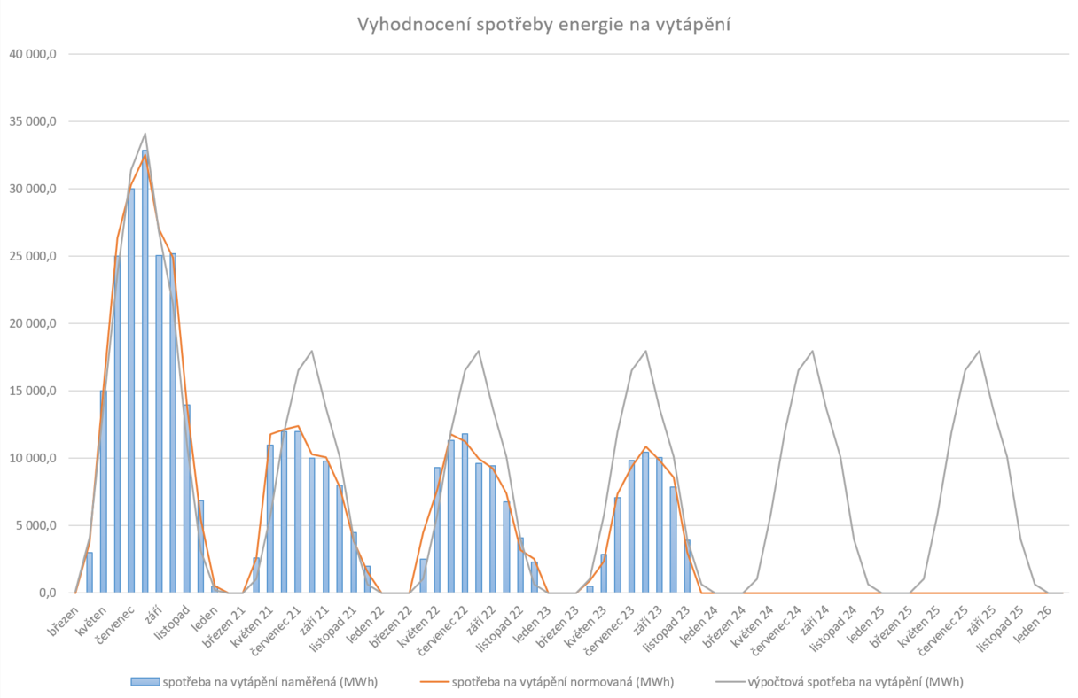
Ukázka grafického výstupu
 | V listu graf se po zadání příslušných vstupních hodnot postupně bude zobrazovat grafický výstup sloužící k měsíčnímu vyhodnocování spotřeby, viz ukázka níže.

Graf
Vyhodnocení spotřeby energie na vytápění
 | spotřeba na vytápění výchozí (MWh) | spotřeba na vytápění normovaná (MWh) | výpočtová spotřeba na vytápění (MWh)
leden |  | 0.0
únor |  | 0.0
březen |  | 0.0
duben |  | 0.0
květen |  | 0.0
červen |  | 0.0
červenec |  | 0.0
srpen |  | 0.0
září |  | 0.0
říjen |  | 0.0
listopad |  | 0.0
prosinec |  | 0.0
leden 00 |  | 0.0
únor 00 |  | 0.0
březen 00 |  | 0.0
duben 00 |  | 0.0
květen 00 |  | 0.0
červen 00 |  | 0.0
červenec 00 |  | 0.0
srpen 00 |  | 0.0
září 00 |  | 0.0
říjen 00 |  | 0.0
listopad 00 |  | 0.0
prosinec 00 |  | 0.0
leden 01 |  | 0.0 | 0.0
únor 01 |  | 0.0 | 0.0
březen 01 |  | 0.0 | 0.0
duben 01 |  | 0.0 | 0.0
květen 01 |  | 0.0 | 0.0
červen 01 |  | 0.0 | 0.0
červenec 01 |  | 0.0 | 0.0
srpen 01 |  | 0.0 | 0.0
září 01 |  | 0.0 | 0.0
říjen 01 |  | 0.0 | 0.0
listopad 01 |  | 0.0 | 0.0
prosinec 01 |  | 0.0 | 0.0
leden 02 |  | 0.0 | 0.0
únor 02 |  | 0.0 | 0.0
březen 02 |  | 0.0 | 0.0
duben 02 |  | 0.0 | 0.0
květen 02 |  | 0.0 | 0.0
červen 02 |  | 0.0 | 0.0
červenec 02 |  | 0.0 | 0.0
srpen 02 |  | 0.0 | 0.0
září 02 |  | 0.0 | 0.0
říjen 02 |  | 0.0 | 0.0
listopad 02 |  | 0.0 | 0.0
prosinec 02 |  | 0.0 | 0.0
leden 03 |  | 0.0 | 0.0
únor 03 |  | 0.0 | 0.0
...

